Planilha1
FILTRO CLEAR |  |  |  | FILTRO VERDE

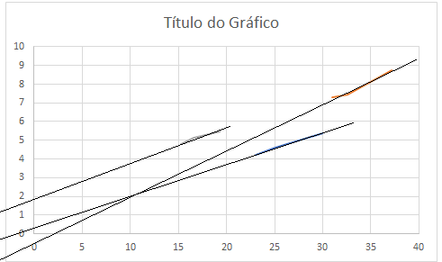
 | sem luz | com luz | luz forte |  | sem luz | com luz | luz forte
F. red | 23 | 25 | 30 | F. red | 4.24 | 4.62 | 5.38
F. green | 31 | 32.6 | 37.18 | F. green | 7.3 | 7.45 | 8.74
F. blue | 15.3 | 16.6 | 19.26 | F. blue | 4.8 | 5.12 | 5.47

